사용자 인터페이스 설계서
사용자 인터페이스 설계서
시스템명 | JADo(JoinAndDo) |  |  | 작성자 | SCM 30기 B반 2조 - 박진우
단계명 | 설계 |  |  | 작성일자 | 2016.03.28(월) |  | 버전 | V1.0

사용자 인터페이스 구조도
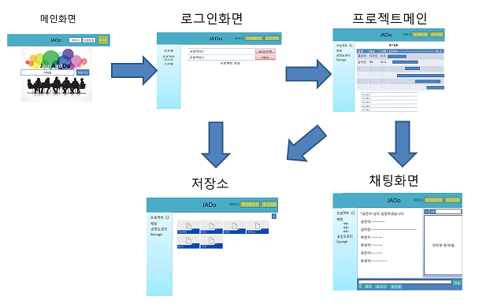

사용자 인터페이스 목록 - 화면
화면 ID |  | 화면명 |  | 관련 유스케이스 ID
J-RQ-I-03 |  | 메인화면
J-RQ-I-04 |  | 로그인화면
J-RQ-I-05 |  | 프로젝트메인
J-RQ-I-06 |  | 채팅화면

사용자 인터페이스 목록 - 화면 상세 설계
화면 ID |  | J-RQ-I-03 |  | 화면명 |  | 메인화면
관련 유스케이스 ID
화면유형 |  | 입력/조회 |  | 메뉴경로
화면개요 |  | 회원가입, 로그인 기능, 서비스 소개 및 Navi기능 화면
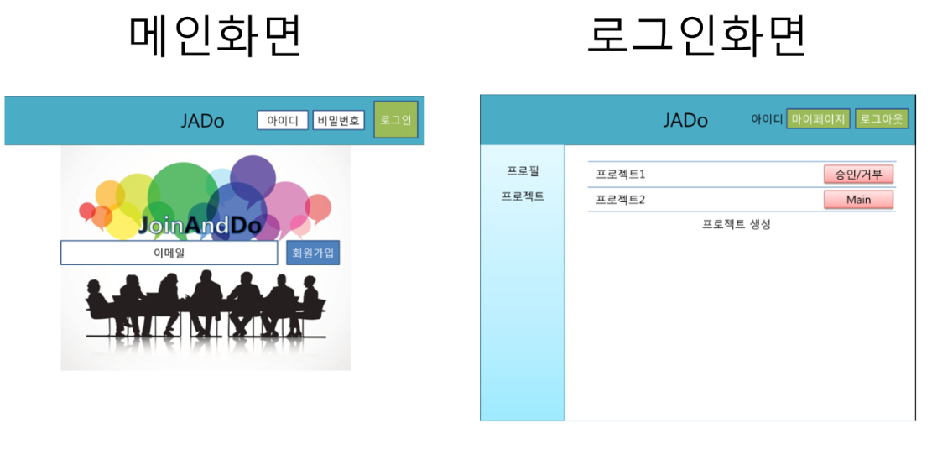

입출력 항목
항목명 |  | 컨트롤명 | 타입 및 길이 |  | 속성 |  | Validation Check
가입폼: |  | JSP |  |  | I
로그인폼: |  | JSP |  |  | I
프로필: |  | JSP |  |  | E
프로젝트: |  | JSP |  |  | E
승인/거부 버튼: |  | JSP |  |  | RO
Main 버튼 |  | JSP |  |  | E
처리 내용
가입폼: 이메일·비밀번호·이름·아이디를 입력하고 가입 버튼을 누르면, 사이트를 이용할 수 있는 회원으로 DB에 등록이 된다. 로그인폼: 아이디와 비밀번호를 입력하고 로그인 버튼을 클릭하면, 해당 아이디의 개인 사용자 화면으로 이동한다. 프로필: 회원정보 수정 및 탈퇴를 할 수 있는 다이얼로그가 나타난다. 프로젝트: 메뉴를 클릭하면 프로젝트에 대한 리스트를 표시한다. 승인/거부 버튼: 승인이나 거부버튼을 클릭 할 시 해당 프로젝트에 대한 참여 여부를 결정할 수 있다. Main: 해당 프로젝트 폼으로 이동 한다. 프로젝트 생성:새로운 프로젝트는 생성한다.

기술적 고려사항
jQuery을 이용하여 스크롤을 하면 가입 화면에서 JADo 서비스에 대한 소개 화면으로 내려갈 수 있도록 한다.

화면 ID |  | J-RQ-I-04 |  | 화면명 |  | Project-기능
관련 유스케이스 ID
화면유형 |  | 공정도 관리 |  | 메뉴경로
화면개요 |  | 프로젝트의 대한 공정도 관리 및 파트,기한 일정표시화면
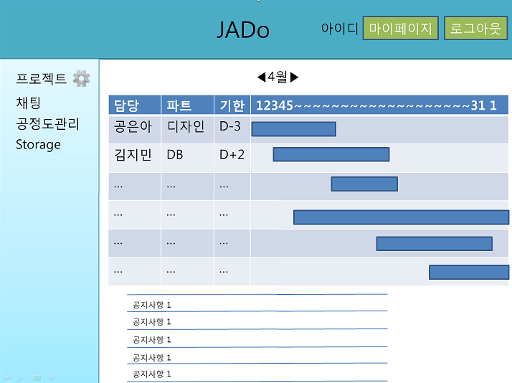

입출력 항목
항목명 |  | 컨트롤명 | 타입 및 길이 |  | 속성 |  | Validation Check
채팅 폼 |  | JSP |  |  | I
Storage |  | JSP |  |  | E
추가버튼 |  | JSP |  |  | RO
날짜 |  | JSP |  |  | RO
공지사항 |  | JSP |  |  | RO
처리 내용
채팅폼: 채팅폼 클릭시 해당 채팅화면창으로 이동한다. Storage폼: Storage폼 클릭시 해당 Storage화면창으로 이동한다. 추가버튼: 추가버튼 클릭시 사용자들의 담당,파트,기한등을 추가할수있다. 날짜: 드래그를 통해서 자신이 원하는 기한을 설정 가능하게 할수 있다. 공지사항: +버튼을 통해서 공지사항을 추가 할수 있는 기능을 한다.

기술적 고려사항
프로젝트 리더는 공정도테이블에서 Jquery를 이용하여 직관적으로 담당자, 파트, 일정을 구성하고, 조정할 수 있다. 그 이외의 멤버는 공정도 테이블을 볼 수만 있도록 한다. 실시간 채팅과 회의록 입력이 가능하도록 socket.io를 이용하여 동기 통신을 한다.

화면 ID |  | J-RQ-I-05 |  | 화면명 |  | Forum기능
관련 유스케이스 ID
화면유형 |  | 채팅 화면 |  | 메뉴경로
화면개요 |  | 채팅화면을 통해서 실시간채팅,보이스채팅,일정잡기,결론기능 화면
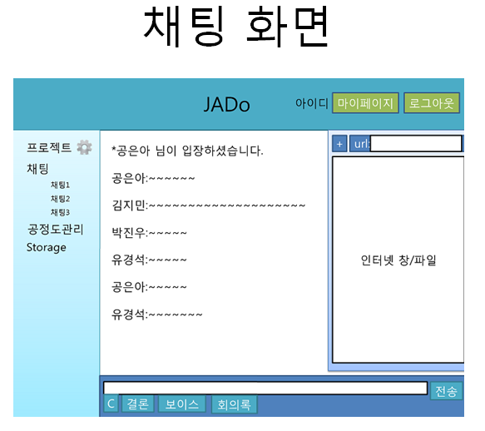

입출력 항목
Forum 검색 폼 |  | JSP |  |  | I
채팅 |  | JSP |  |  | I
C버튼 |  | JSP |  |  | RO
결론버튼 |  | JSP |  |  | RO
보이스버튼 |  | JSP |  |  | RO
회의록버튼 |  | JSP |  |  | RO
플러스(+)버튼 |  | JSP |  |  | RO
처리 내용
채팅: 채팅버튼을 클릭시 다른 채팅방의 목록등을 표시한다. C버튼: C버튼 클릭시 일정을 잡을수 있는 스케줄폼이 생기면서 일정을 잡을수 있다. 결론버튼: 결론 클릭시 @표시와 함께 다른 사용자들의 승인여부 폼이 전송된다. 보이스버튼: 보이스버튼 클릭시 보이스 채팅 가능하게 한다. 회의록버튼: 회의록버튼 클릭시 후부터 DB에 저장되기 시작한다. 플러스(+)버튼: +버튼 클릭시 자료저장소에 있는 파일들을 불러온다.

기술적 고려사항

화면 ID |  | J-RQ-I-05 |  | 화면명 |  | Forum기능
관련 유스케이스 ID
화면유형 |  | 자료 저장소 |  | 메뉴경로
화면개요 |  | 자료를 올리거나 다운받을수 있는 화면
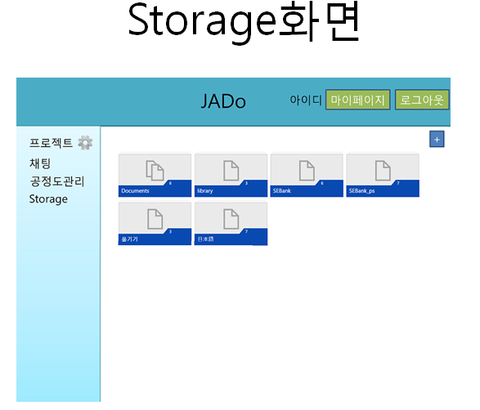

입출력 항목
항목명 |  | 컨트롤명 | 타입 및 길이 |  | 속성 |  | Validation Check
플러스(+)버튼 |  | JSP |  |  | I
화면 인터페이스 |  | JSP |  |  | I

처리 내용
플러스(+)버튼: 플러스버튼 클릭시 원하는 자료를 올릴 수 있다. 파일 패널: 패널을 클릭하면 파일을 다운로드 할 수 있다. 화면인터페이스: 화면에 보이는 인터페이스를 클릭사 다운로드가 가능하다

기술적 고려사항
날짜별/파일이름별로 정렬가능.

